E-Rモデル エンティティ一覧
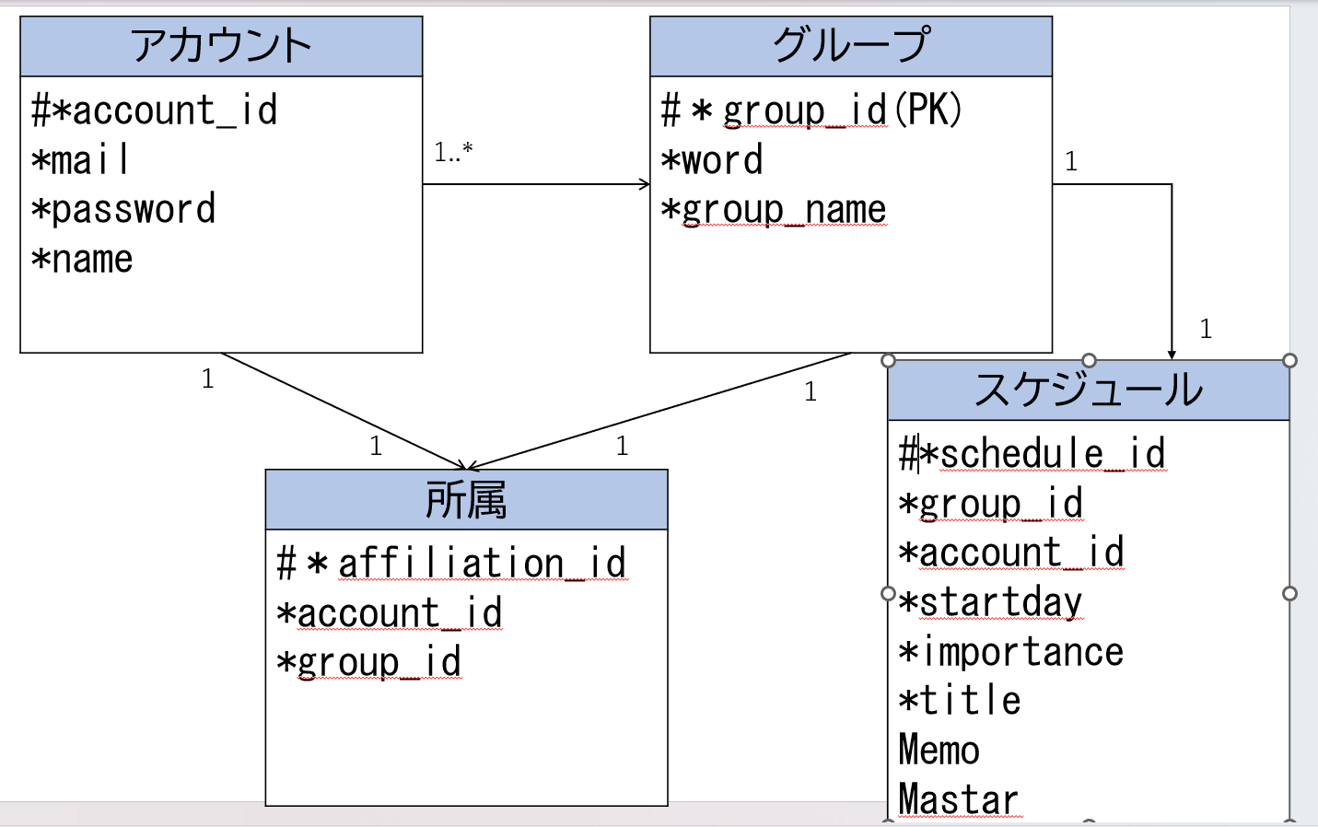
E-R図
システム名 |  | DaysShare |  | 作成者 | 藤﨑俊斗
工程名 |  | システム設計 |  | 作成日付 | 2024-01-17
ドキュメント名 |  | DaysShareデータベース設計書 |  | バージョン | ver1.0
E-R図ID |  | 1 |  | 更新者
概要 |  | DaysShareのデータベースモデルを示す |  | 更新日付

エンティティ一覧
No. | 論理エンティティ名 | 物理エンティティ名 | エンティティ種別 | 定義
1 | アカウント | account | イベント | アカウント情報を定義
2 | グループ | group | マスター | グループ情報を定義
3 | スケジュール | schedule | マスター | スケジュール情報を定義
4 | 所属 | affiliation | マスター | 所属情報を定義

E-Rモデル図

